解析
彩妆网店交易数据分析
【任务要求】
完成交易数据分析

【知识要点】
对交易数据进行分析

【技能要点】
熟练掌握利润率计算方式
熟练掌握数据计算及单元格格式转化等基本数据处理技能

【操作要点】
第一步：计算相关数据
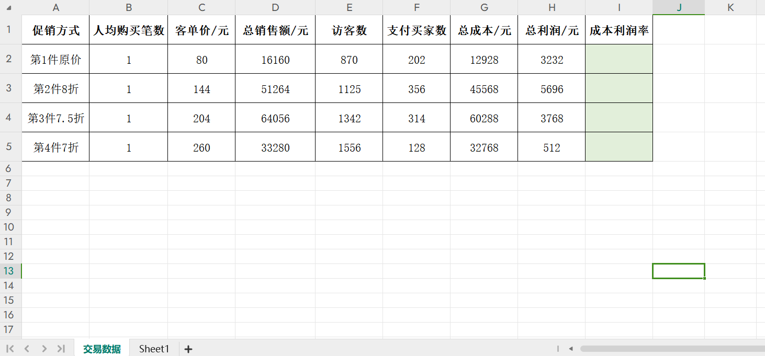

1、在[彩妆网店交易数据分析-原始数据]excel表格中，新建sheet复制原始数据；

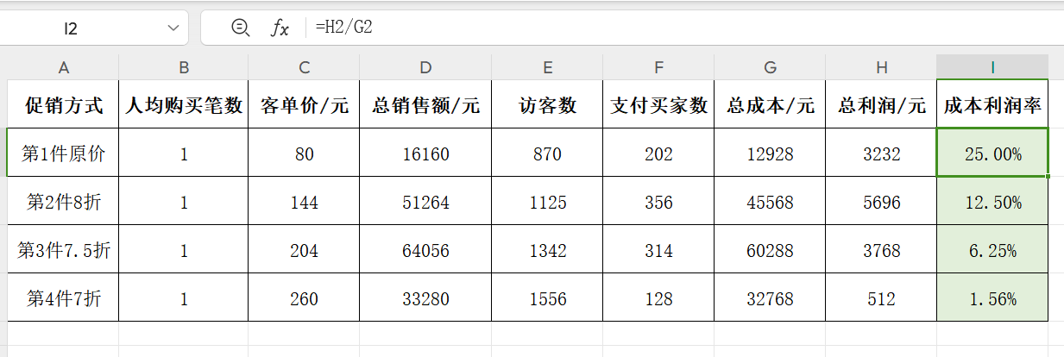

2、在[成本利润率]数据列，使用公式（成本利润率=总利润/总成本）计算成本利润率；

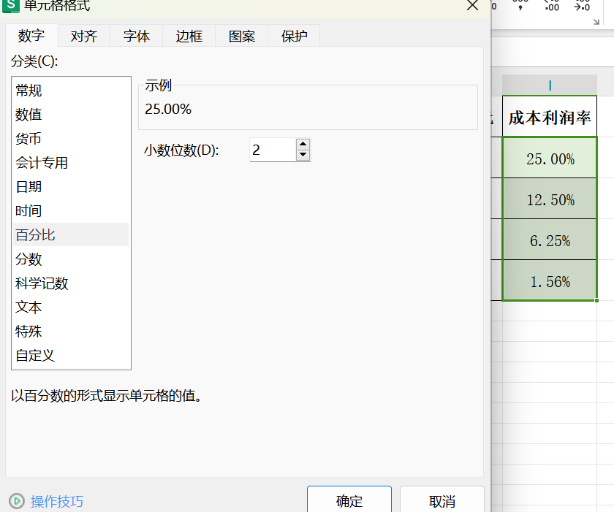

3、将[成本利润率]数据列计算结果保留2位小数；

第二步：复制数据，计算权重分

4、打开[促销方式选取规则表]，将[彩妆网店交易数据分析-原始数据]计算得出的[成本利润率]数据“粘贴为数值”复制到第N列；

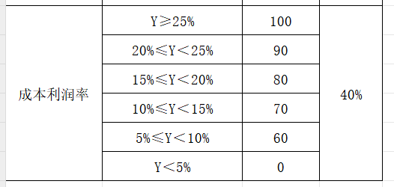
5、结合成本利润率指标所对应的分值，填入表格，并根据权重占比，使用公式（权重分=分值*权重）计算出权重分并填入表格；

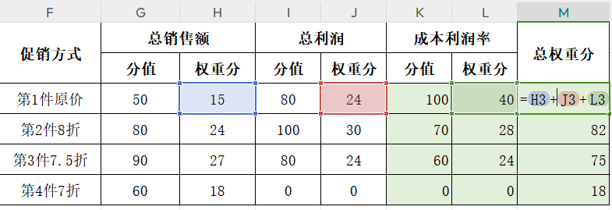

6、使用公式计算每一种促销方式的总权重分，并填入表格。

7、最后，结合生成的图表，完成本题。

1、根据数据分析可知：不同促销方式的成本利润率，由上到下依次为25.00%；12.50%；6.25%；1.56%； 2、根据数据分析可知：统计时间内，成本利润率最低的促销方式是“第4件7折”； 3、根据数据分析可知：各促销方式的总权重得分，由上到下依次为79；82；75；18。

